Hoja 1
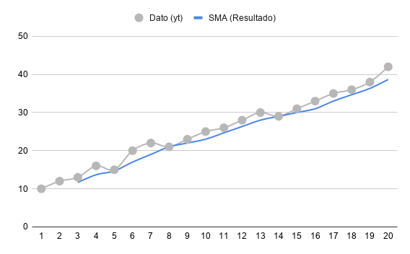
Tiempo (t) | Dato (yt​) | Cálculo (k=3) | SMA (Resultado)
1 | 10 | - | -
2 | 12 | - | -
3 | 13 | (13 + 12 + 10) / 3 | 11.67
4 | 16 | (16 + 13 + 12) / 3 | 13.67
5 | 15 | (15 + 16 + 13) / 3 | 14.67
6 | 20 | (20 + 15 + 16) / 3 | 17
7 | 22 | (22 + 20 + 15) / 3 | 19
8 | 21 | (21 + 22 + 20) / 3 | 21
9 | 23 | (23 + 21 + 22) / 3 | 22
10 | 25 | (25 + 23 + 21) / 3 | 23
11 | 26 | (26 + 25 + 23) / 3 | 24.67
12 | 28 | (28 + 26 + 25) / 3 | 26.33
13 | 30 | (30 + 28 + 26) / 3 | 28
14 | 29 | (29 + 30 + 28) / 3 | 29
15 | 31 | (31 + 29 + 30) / 3 | 30
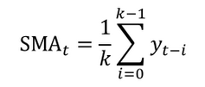
16 | 33 | (33 + 31 + 29) / 3 | 31
17 | 35 | (35 + 33 + 31) / 3 | 33
18 | 36 | (36 + 35 + 33) / 3 | 34.67
19 | 38 | (38 + 36 + 35) / 3 | 36.33
20 | 42 | (42 + 38 + 36) / 3 | 38.67

